申込書
FAX番号:097-551-6450 (有)伊藤スポーツ
 |  |  |  |  | 申込日： |  | 令和 年 月 日

国体ユニホーム申込書
 |  |  |  |  |  | 公益財団法人大分県スポーツ協会

競 技 名 |  |  |  |  |  | 種 別
申込責任者 |  | 氏 名 |  |  |  | ＴＥＬ

配送を希望される方は、住所をご記入下さい
配送先住所 受取人氏名 |  | 〒 | -

 |  | 氏 名 |  |  |  | ＴＥＬ

【ユニホームの受取方法】 ※ご希望の受取方法に○印をお願いします

（ ）配送※送料競技団体負担 （ ）結団壮行式時に受取 （ ）店舗に来店

※記載のない場合は、結団壮行式時のお渡しとなります
【支払方法】 ※ご希望の支払方法に○印をお願いします

（ ）振込※手数料は競技団体負担 （ ）現金

振込先：大分銀行 津留支店 普通 ５５２４６４９ 大分県スポーツ用品共同組合

No. | 氏 名 |  | ウェア（上） |  | ウェア（下） |  | ポロシャツ |  | キャップ
 |  |  | サイズ | 枚数 | サイズ | 枚数 | サイズ | 枚数 | 個数
1
2
3
4
5
6
7
8
9
10
11
12
13
14
15
※サイズがわからない場合は、別シートのサイズ表をご確認ください。

サイズ表
サイズ表

 | ＳＳ | Ｓ | Ｍ | Ｌ | Ｏ | ＸＯ | ２ＸＯ | ３ＸＯ
身長 | 157～163 | 162～168 | 167～173 | 172～178 | 177～183 | 182～188 | 187～193 | 192～198
胸囲 | 81～87 | 85～91 | 89～95 | 93～99 | 97～103 | 101～107 | 105～111 | 109～115
ウエスト | 67～73 | 71～77 | 75～81 | 79～85 | 83～89 | 87～93 | 91～97 | 95～101
 |  |  |  |  |  | ※JASPO範囲表示、単位はcm

●４ＸＯ以上のサイズをご希望の場合は、伊藤スポーツまで直接ご連絡ください（ＴＥＬ：０９７－５５１－６４５０）。
●以下のＵＲＬまたはＱＲコードを読み取ると、サイズ決定補助サイトへ飛びますので、ご活用ください。

サイトＵＲＬ 及び ＱＲコード |  | https://jpn.mizuno.com/schoolsports/size_check/wear01/ |  |  |  |  | 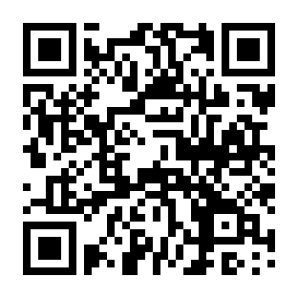

ユニホーム価格表

 |  | 上着 | パンツ | ポロシャツ | 帽子 | 合計
 |  | ¥7,293 | ¥4,380 | ¥2,495 | ¥1,111 | ¥15,279

